Estadísticas
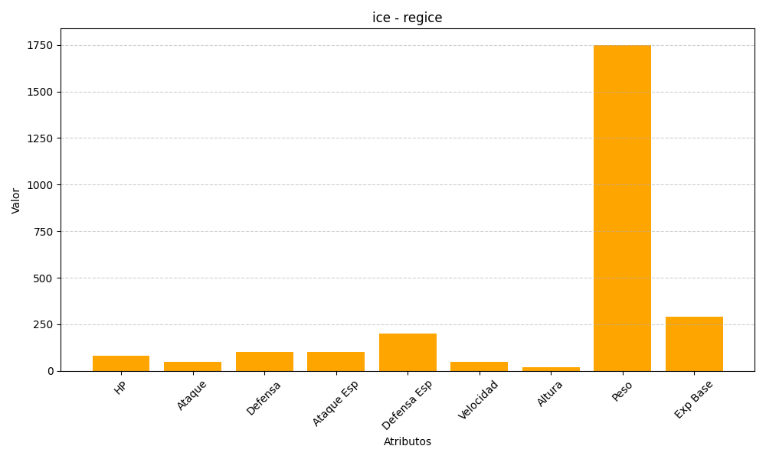
ID | Nombre | Tipo | HP | Ataque | Defensa | Ataque Especial | Defensa Especial | Velocidad | Altura | Peso | Experiencia Base
378 | regice | ice | 80 | 50 | 100 | 100 | 200 | 50 | 18 | 1750 | 290

